表紙・改定履歴
Webダイレクト販売

画面設計書
意向確認画面
G0117

© 2020 Sasuke Financial Lab Inc.

変 更 記 録
版数 REV. | 作成更新日 | 変 更 内 容 | 担 当
01 | 2020-08-17 | 初版 | 蒔田
02 | 2020-08-21 | 意向確認の内容の記載、確認方法を変更 | 須永
03 | 2020-09-01 | 画面レイアウト修正、仕様修正 ・表示プランを主契約の名称のみに修正 ・意向確認事項を一つ毎にチェックするよう修正 ・「もう一度試算する」ボタンを戻るボタンに変更 ・はなさく様から頂いた画面イメージを取込修正 ・「解約返戻金」を「解約払戻金」に修正) | 須永

画面レイアウト
画面レイアウト | システム | 画面名 | 画面ID
 | Webダイレクト販売 | 意向確認画面 | G0117

A

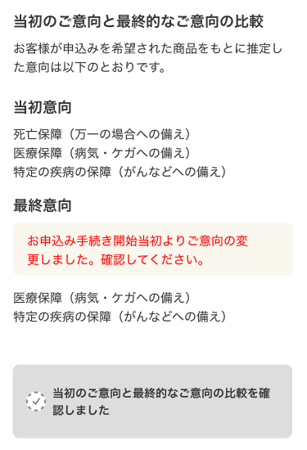

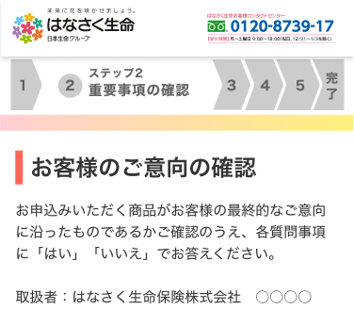

1

2

B

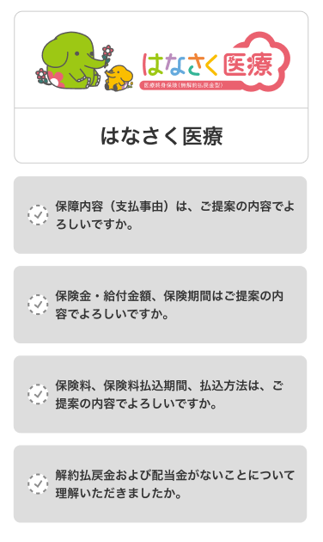
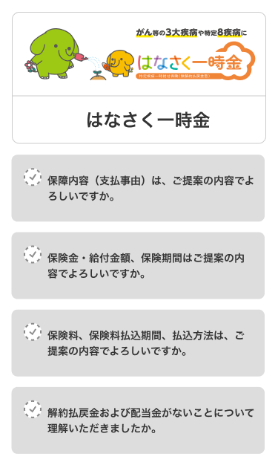

1

C

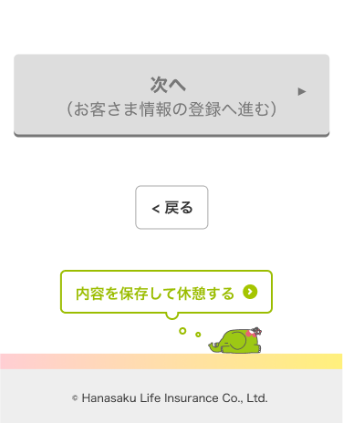

1

2

3

メッセージ一覧
メッセージ一覧 |  | システム | サブシステム | 画面名 | 機能ID | 作成日 | 更新日 | 担当
 |  | Webダイレクト販売 | 0 | 意向確認画面 | G0117 | 2020-08-04 |  | 蒔田
No | メッセージID | メッセージ内容

1 | ER001 | 「意向確認」確認がされていません。
2 | ER002 | 「解約辺戻金」確認がされていません。
3
4
5
Pending
6
7
8
9
10
11
12
13
14
15
16
17
18
19
20
21
22
23
24
25
26
27

